HMG výzev_celková alokace
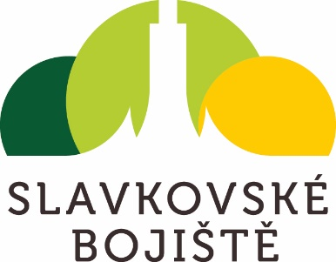
Registrační číslo strategie: | CLLD_092_B | Harmonogram výzev pro rok 2024
Název MAS: | MAS Slavkovské bojiště, z.s. | Strategie komunitně vedeného místního rozvoje MAS Slavkovské bojiště na období 2021–2027
Kraj: | Jihomoravský | SC 5.1 (CLLD)
Číslo a název výzvy ŘO PRV/IROP | Název výzvy MAS, popř. číslo | Aktivita | Opatření/Podopatření Isg | MAS |  |  | Alokace výzvy | Odhad
 |  |  |  | Plánovaný měsíc a rok vyhlášení výzvy | Plánovaný měsíc a rok zahájení příjmu žádostí o podporu | Plánovaný měsíc a rok ukončení příjmu žádostí o podporu | Celková alokace (CZK) | Počet projektů | Průměrná velikost projektu
49. výzva IROP - Sociální služby - SC 5.1 (CLLD) | 3. výzva MAS Slavkovské bojiště, z.s. - IROP - Sociální služby | Infrastruktura pro sociální služby | 2.1. Rozvoj sociálních služeb | 2024-01-01 | 2024-01-01 | 2024-03-01 | 2,739,215.00 Kč | 3 | 913,071.00 Kč
60. výzva IROP - Doprava - SC 5.1 (CLLD) | 4. výzva MAS Slavkovské bojiště, z.s. - IROP - Bezpečnost dopravy | Infrastrutura pro bezpečnou nemotorovou dopravu | 5.1 Zvýšení bezpečnosti v rámci infrastruktury pro pěší | 2024-02-01 | 2024-02-01 | 2024-04-01 | 6,000,000.00 Kč | 3 | 2,000,000.00 Kč
48. výzva IROP - Vzdělávání - SC 5.1 (CLLD) | 5. výzva MAS Slavkovské bojiště, z.s. - IROP - Základní vzdělávání II. | Infrastrutura základních škol ve vazbě na odborné učebny a učebny neúplných škol | 1.2 Zkvalitňování výuky na základních školách | 2024-05-01 | 2024-05-01 | 2024-06-01 | 3,529,000.00 Kč | 2 | 2,000,000.00 Kč

